상품제안서
홀로그램 지퍼형 카드케이스 | 상품코드: F24670

 |  |  |  |  |  |  | 02-412-0044 | www.easy1.co.kr
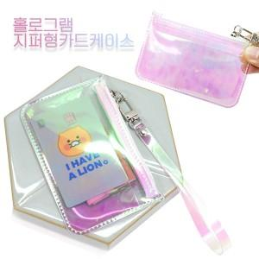

【상세/제작정보】

【인쇄/포장옵션】 | 불박, 풀칼라 / PET지퍼백

【공급단가】 | 수량 | 100~ | 300~ | 500~ | 1,000~ | 3,000~
*VAT별도 | 단가 | 2,970원 | 2,860원 | 2,750원 | 2,640원 | 2,570원

【상품 URL】 | http://www.easy1.co.kr/src/goods_detail.php?gdno=24670

